6.Uji T
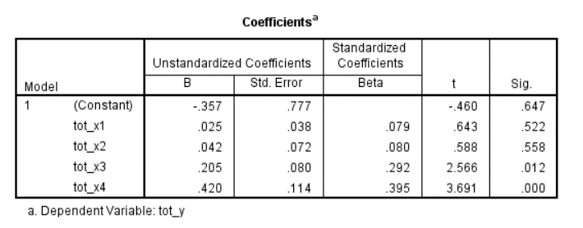
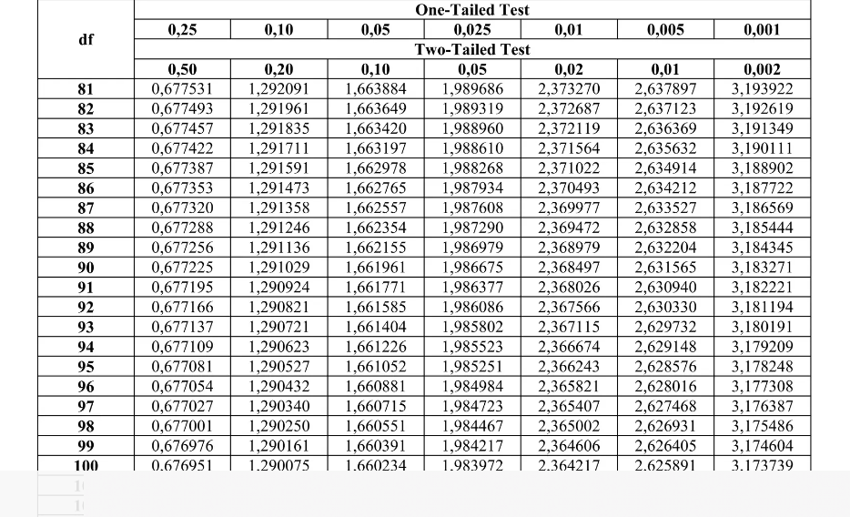
total_x1 | total_x2 | total_x3 | total_x4 | total_y
20 | 15 | 7 | 5 | 5
19 | 14 | 9 | 6 | 6 |  |  |  | T TABEL
37 | 24 | 13 | 7 | 6
27 | 16 | 9 | 6 | 6
32 | 20 | 12 | 8 | 8
34 | 21 | 12 | 8 | 8
38 | 25 | 11 | 9 | 7
16 | 10 | 6 | 4 | 5
24 | 14 | 9 | 6 | 6
32 | 20 | 12 | 8 | 8
38 | 24 | 14 | 8 | 8
28 | 18 | 10 | 6 | 7
35 | 20 | 12 | 8 | 5
27 | 19 | 12 | 8 | 7
24 | 15 | 9 | 6 | 6
33 | 16 | 12 | 7 | 8
37 | 24 | 15 | 10 | 8 | Uji T diatas dapat disimpulkan dengan nilai sig atau nilai t hitung
29 | 19 | 7 | 8 | 3 | 1. dengan nilai Sig ------> jika sig <0,05 diterima, jika >0,05 ditolak
33 | 19 | 11 | 5 | 7 | 2. dengan nilai t hitung --------> jika nilai t hitung > t tabel maka terdapat pengaruh variabel
33 | 18 | 9 | 7 | 7 |  | t tabel ------> aplha; n-k
40 | 25 | 15 | 9 | 8 |  | t tabel ------> tingkat kepercayaan(alpha) yang digunakan 0,05 atau 95% ; n=90(jml sampel) ; k=4(jml variabel)
24 | 15 | 9 | 6 | 6 |  | t tabel -------> 0,05; 90-4
40 | 25 | 15 | 10 | 10 |  | t tabel --------> 0,05; 86 = 1,987934 | t hitung variabel X3 X4 yang ada di kolom atas lebih besar dr t tabel berarti X3 & X4 berpengaruh thd Y Sedangkan t hitung var X1 & X2 lebih kecil dari t tabel berarti tdk ada pengaruh variabel X1 & X2 ke Y
32 | 24 | 14 | 10 | 10
37 | 25 | 15 | 10 | 6
40 | 25 | 15 | 10 | 10
21 | 17 | 9 | 4 | 4
30 | 20 | 7 | 4 | 5
32 | 21 | 10 | 9 | 6
40 | 25 | 13 | 10 | 6
27 | 18 | 12 | 7 | 6
40 | 24 | 15 | 9 | 9
40 | 21 | 10 | 8 | 6
29 | 21 | 13 | 10 | 9
32 | 22 | 12 | 8 | 6
29 | 16 | 12 | 7 | 7
40 | 25 | 15 | 10 | 10
31 | 18 | 10 | 8 | 7
37 | 25 | 13 | 10 | 10
37 | 25 | 15 | 6 | 6
32 | 25 | 15 | 10 | 10
32 | 21 | 13 | 10 | 6
28 | 15 | 7 | 6 | 4
32 | 17 | 10 | 7 | 7
34 | 21 | 13 | 7 | 7
28 | 22 | 13 | 8 | 6
40 | 21 | 11 | 10 | 8
27 | 16 | 6 | 4 | 3
31 | 21 | 10 | 9 | 9
32 | 20 | 10 | 8 | 7
33 | 20 | 13 | 9 | 7
40 | 25 | 15 | 10 | 8
40 | 25 | 15 | 10 | 10
39 | 23 | 14 | 8 | 6
35 | 25 | 15 | 10 | 8
20 | 18 | 9 | 6 | 2
35 | 22 | 12 | 9 | 7
24 | 11 | 13 | 6 | 3
32 | 19 | 10 | 7 | 9
22 | 19 | 8 | 5 | 4
31 | 19 | 11 | 8 | 7
35 | 23 | 14 | 8 | 9
31 | 20 | 13 | 7 | 8
28 | 14 | 4 | 4 | 2
36 | 20 | 7 | 5 | 4
29 | 20 | 11 | 6 | 5
30 | 19 | 9 | 7 | 6
35 | 21 | 13 | 8 | 8
33 | 19 | 10 | 9 | 8
39 | 24 | 15 | 9 | 10
30 | 18 | 8 | 7 | 6
20 | 16 | 7 | 8 | 5
33 | 20 | 12 | 7 | 7
30 | 19 | 9 | 7 | 6
27 | 19 | 6 | 6 | 6
23 | 13 | 8 | 6 | 3
16 | 14 | 10 | 5 | 4
33 | 18 | 11 | 7 | 6
28 | 20 | 11 | 9 | 8
28 | 17 | 10 | 7 | 6
25 | 18 | 10 | 10 | 7
32 | 20 | 9 | 9 | 8
38 | 21 | 12 | 9 | 7
24 | 22 | 9 | 7 | 7
24 | 19 | 7 | 5 | 5
26 | 18 | 10 | 8 | 7
34 | 18 | 11 | 10 | 7
30 | 20 | 11 | 8 | 7
34 | 20 | 10 | 8 | 7
33 | 20 | 11 | 6 | 7

